会议室清单1
序号 | 名称 | 品牌 | 型号 | 参数 | 图 片 | 数量 | 单位 | 单价 | 总价（元） | 备注
一、主设备区
1 | 专业音响 | MINDU | T-12 | ◆类型：前导相式 ◆喇叭单元：LF 1*12"铁氧体 /音圈∅75mm/磁钢∅190mm HF 1*1.73" 铁氧体压缩高音/ 音圈∅44mm/磁钢∅120mm ◆额定阻抗：8Ω； ◆额定功率（AES)：400W ◆峰值功率（AES)：1600W ◆频率响应（-3dB)：50Hz-19KHz ◆灵敏度（1m/1W)：99dB ◆ 指向性（H *V）：90°*60° ◆最大声压级（1m/1W)：125dB (连续）/131dB( 峰值） ◆表面处理：黑色亮光点漆 ◆板材：15mm高密度中纤板 ◆外形尺寸（W*D*H）：365*400*600mm ◆净重：19kg |  | 4 | 只 | 1030 | 4120
2 | 专业功放 | MINDU 铭度 | K-650 | 8Ω立体功率：2X650W 4Ω立体声功率：2X1000W 输入连接器：XLR母 输入阻抗：10KΩ非平衡，20KΩ平衡 输入灵敏度：0.755V/1.0V/1.44V 输入共态抑制比：>80dB 输出连接器：Speakon座 信噪比：>103dB 阻尼系数：500@8Ω 总谐波失真：<0.01%(20 Hz-20 kHz 1W) 频率响应：20Hz-20KHz(+0/-1dB,1W/8Ω) 功放保护方式：短路、过载、软启动、过温、限幅、静音保护 工作电压：~AC220V/50Hz 机箱尺寸(高*宽*长)：88mmX484mmX450mm 包装尺寸(高*宽*长)：175mmX550mm×540mm 净重：25kg 毛重：26kg |  | 2 | 台 | 1638 | 3276
3 | 音频处理器 | MINDU | PF2006 | 产品参数： 1.输入通道及插座：2路XLR母卡浓座 2.输出通道及插座：6路XLR公卡浓座 3.输入阻抗：平衡：20KΩ 4.输出阻抗：平衡：100KΩ 5.PC接口:面板1个USB接口,后面板2个RS485接口一个RS232接口 6.共模拟制比:>70db(1KHz) 7.输入范围:≥17dbu 8.频率响应:20Hz-20KHz(-0.5db) 9.信噪比:>110db 10.失真度:<0.01%OUTPUT=0dbu/1KHz 11.通道分离度:>80db(1KHz) 12.输入功能：静音、延时、极性、均衡 13.输出功能：静音、增益、延时、极性、均衡、分频、压缩 14.处理器：96KHz采样率，32-bit DSP处理器，24-bitA/D及D/A转换 15.功耗：≤30W 16.电源：AC90/240V 50Hz/60Hz 17.产品尺寸/运输尺寸：1PC:536*410*80(mm) 18.净重/毛重：1PCS：4.1/5（KG） |  | 1 | 台 | 1100 | 1100
4 | 调音台 | MINDU 铭度 | USB802FX | 1.4路单声道输入 2.2路立体声输入 3.内置24-bit DSP效果器，48KHz采样频率，36种效果模式，断电记忆。CD液晶显示，操作简便； 4.输入通道3段均衡，单声道均衡中频参量可调，输出双7段图视均衡； 5.标准双12段电平表，精确显示各种输出电平； 6.多种输出选择：2路左右主混合输出、2路编组输出、2路辅助’2路控制室监听输出及双轨录音输出，耳机监听输出； 7.外置大容量电源，48V幻想电源； 8.可选配标准安装机架； 9.SMT工艺，优质电位器，推动平滑，性能稳定。 10.带MP3,蓝牙 | 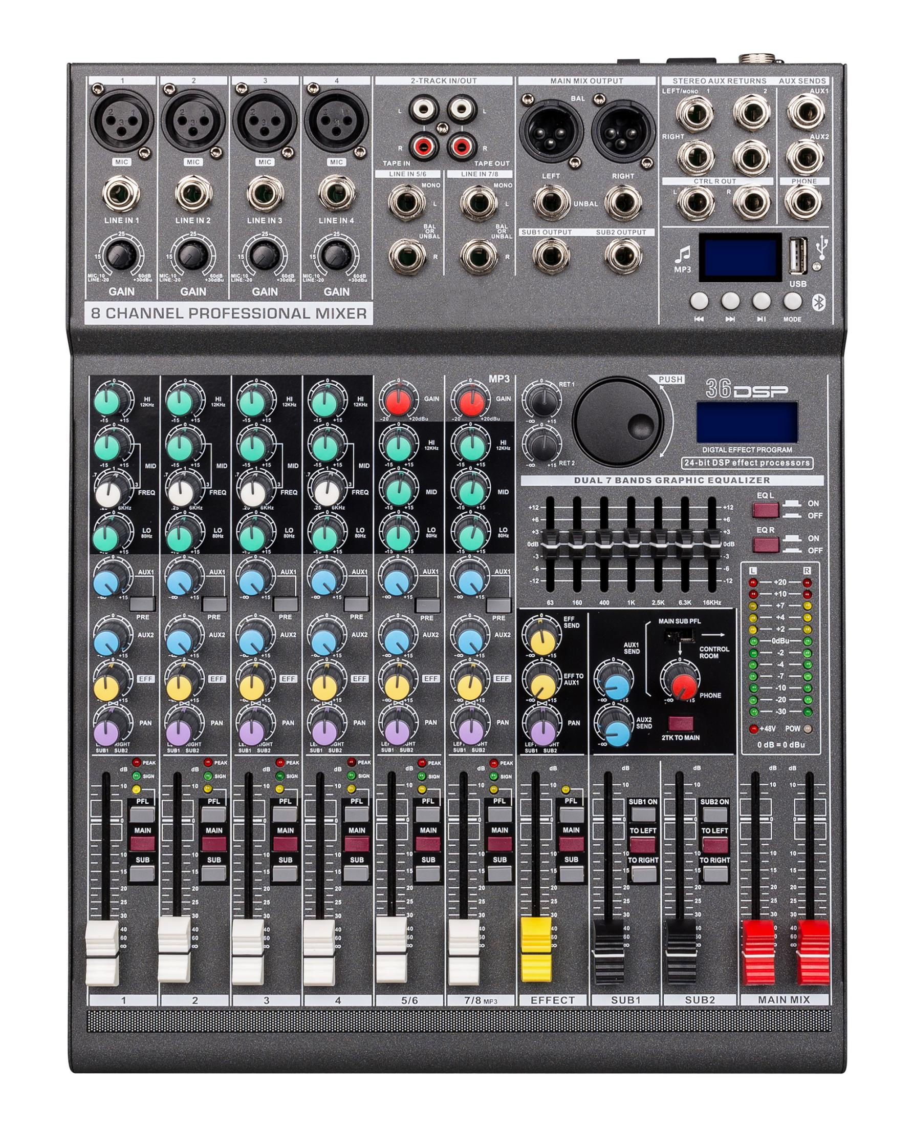 | 1 | 台 | 1100 | 1100
5 | 电源时序器 | MINDU 铭度 | P1800 | （1) 额定输出电压：交流220V,50Hz2) （2）额定输出电流：30A （3) 可控制电源：8路 （4) 每路动作延时时间：1秒 （5) 供电电源：VAC 50 / 60Hz 25A （6) 每路输出带指示灯 （7) 锁匙开关控制电源 （8) 单路额定输出电源：21A |  | 1 | 台 | 900 | 900
6 | 全自动反馈抑制器 | MINDU 铭度 | FB-221S | 自适应性过滤器可以在“快速”模式和“精确”模式之间进行转换； 快速模式适用于话筒位置经常变化的场合，例如在配有多个话筒并且切换使用的会议系统中； 精确模式适用于话筒位置固定的场合，例如，声学环境比较稳定的讲坛； 自适应性过滤器能够以较慢的速度收敛，从而有效抑制更多的反射成分； 在声学反馈发生之前，可以额外获得多达12dB的增益，具体取决于声学环境和所选的操作模式. 交流电源 Alternating current power supply 电压220V，±10%，50/60Hz 最大功耗50VA 涌入电流 1.5A，220VAC/3A，115VAC 性 能 function 信号延迟＜11毫秒 失真＜0.1%（1KHz时） 阻抗2千欧 连接器3针XLR，5针DIN，平衡优先控制环路， DIN插针4和5解联器移频，多达5Hz 增益（旁路模式）0dB线路输入，24/36/48dB 话筒输入 增益（激活模式）0dB线路输入，24/36/48dB 话筒输入 采样率 sample rate（fs）:32KHz 信噪比s/n ration＞90dB 信号延迟signal delay＜11毫秒 幻象电源16V（可切换） phantom power （switchable） 幻象电源16V（仅限话筒，可切换）phantom power（only for microphone，switchable） 频率响应（Frequency response）：125Hz-15KHz 信号延迟signal delay＜11毫秒 |  | 2 | 台 | 980 | 1960
7 | 讨论型会议主机（触屏） | MINDU | HY-800 | 技术特点 1. 主控机与会议单元连接之数字控制、供电及声音采用电缆传送（八芯） \网络{RJ45} 2. 采用全数字会议技术，基于数字网络架构开发，内置高性能CPU处理器，处理速度更快，音质更佳 3. 高性能开关电源供电，长距离传输对音质不会有任何影响 4. 抗干扰电路设计，杜绝一切手机信号的干扰 5. 采用4.3寸全视角IPS电容触摸屏，直观显示和方便调节系统的各项参数 6. 支持USB录音，高保真WAV格式输出 7. 具有2组共4路RJ45的话筒单元接口，采用闭环以太网链接模式，支持话筒单元的双边供电，且支持话筒单元热插拔，每路支持20个单元，可接80个单元 8. 同时具有2路8芯话筒单元接口，每路支持45个单元，可接90个单元 9. 单台主机通过扩展电源最多可接256台会议单元 10.单元采用“手拉手”连接方式，支持热插拔，方便安装和维护 11. 具有多种会议模式： FIFO（先进先出模式）、APPLY（申请模式）、FREE（自由模式）、LIMIT（限制模式）、Chairman（主席模式） 12. 发言人数限制功能：可以限定最多同时发言的单元数量（可设置为1-6不同数量），主席单元不受限制 13. 发言时间限制功能：可以限定发言单元的发言时间（可设置0-24h），并有定时关闭和自动关闭两种模式，主席单元不受限制 14. 系统具备会议服务功能，发言单元可申请茶水、纸、笔、服务人员等服务 15. 采用高性能DSP处理器对音频进行32段均衡处理、降噪处理，使声音清晰透彻；配合现场调整参数并有效的抑制啸叫 16. 网络化协作管理，系统主机可设置WIFI，可连接主机，使用同一局域网内的手机、平板等设备对主机进行操作设置，支持Android操作系统 17. 具有RS232接口，可连接电脑对主机进行操作设置 18.独有的高保真音频处理电路，提高整个系统的清晰度； 19.微电脑控制，触摸按键飞梭，图形化界面，多级菜单操作模式。 20.真彩色高清TFT显示器，中英文可选字幕，工作状态一目了然。 21.简体中文，英文两种语言菜单任意切换。真彩色 4.3英寸触摸显示器 22.支持周历定时程序和特殊日期定时程序，满足各种时间、各种场合的使用需要。 23.可支持电脑联机编辑定时程序，全自动电源、广播分区管理。 24.高精度 Maxim RTC时钟、定时可精确到秒。 25.支持分区，电源快捷键控制，操作直观易用。 26.可播放U盘内存和 SD卡节目,音频输出。 27.强大的音乐播放功能，支持 MPEG1/2Layer3、WMA、WAV、OGG、APE、FLAC等 音频格式。 28.强大的媒体库功能，用户可以根据自己的个性需要灵活管理自己音乐文件。 支持高清 MIC录音、LINEIN录音、FM录音 。 29.具备录音输出接口，所有会议记录能完全录音保存，音频输出还可外接音响扩音设备； 30.具有中控代码232接口，可连接中控系统 31.具有1路平衡音频输出接口，可连接扩声或录音设备 32.具有1路非平衡音频输出接口，可连接扩声或录音设备 33.可安装于19英寸标准机柜上，易于存放和保管 主机供电 AC110V-220V/50Hz 话筒单元接口 圆头DIN-8插座接口x2、RJ45网线接口x4 音频总输出辅助 OUT VOL(旋钮) x1 音频总输出 BAL OUT (3针卡侬口) x1 音频输入辅助 AUX VOL(旋钮) x1 音频录音输出 AUX OUT（莲花插座）x1 音频输入 AUX IN（莲花插座）x1 中控连接口 RS-232串口x1 频率响应 20Hz-20kHz 信噪比 ＞96dBA 总谐波失真 ＜0.05% 外部尺寸（L×W×H） 483×323×90mm 颜色 黑色 安装方式 19英寸标准机柜 |  | 1 | 台 | 1100 | 1100
8 | 主席单元 （触屏） | MINDU | HY-810C | 技术特点 1.采用金属外观设计，整体高档庄重，符合现代审美标准 2.单元为无源设备，由系统主机供电，输入电压为24V，属安全范围 3.8芯线接口的单元采用T型8芯连线，线材采用全线铝箔、水线屏蔽，大大降低强电磁波对线材的干扰 4.专业高保真电容咪芯，拾音灵敏、语音清晰，带宽达到20Hz~20KHz 5.单元采用20CM枪式短杆设计使用进口14mm镀金电容咪芯配合高技术规格电路，可实现HI-FI级高保真、高灵敏度、低延时的完美音效。 6.内置完全隔离的主麦克风及备份麦克风，两路音频信号同时输出，主麦克风所在系统出现故障时，不影响备份麦克风输出，保证会议的顺利进行 7.采用防干扰电路设计，可防止手机等电子产品的干扰 8.话筒头部带有发言灯环，单元发言时灯环为常亮红色，单元申请发言时灯环为闪亮红色 9.4.0寸触摸屏，显示内容清晰，可以显示正在操作的单元参数、日期时间、服务功能，音量调节语言切换、亮度调节、背景图片切换等，清晰了解当前的使用情况 10.单元带有音量调节，可通过滑动横条选择合适的音量 11.单元带有亮度调节，可自行根据环境调节 11.单元自带背景选择，可根据现有的背景图设置替换 12.话筒带发言计时功能 13.采用“手拉手”连接方式，支持热插拔，方便安装和维护 14.发言单元可申请茶水、纸、笔、服务人员等服务 15.主席单元具有批准代表的发言申请功能; 16.主席单元不受发言人数限制; 17.主席单元具有全权控制会议秩序的优先功能;18 18.主席单元的连接位置不受限制; 19.一个系统可以支持多个主席单元同时使用。 20.专业高保真电容咪芯，拾音灵敏、语音清晰，带宽达到20Hz~20KHz 21.采用防干扰电路设计，可防止手机等电子产品的干扰。 22.话筒头部带发言灯圈，可显示单元发言、关闭状态 23.发言开关按键带透光发言图案，发言时常亮 24.单元为无源设备，由系统主机供电。输入电压为24V，属安全范围 25.单元由1.5M*2M T型8芯线及超六类T型网线连接,线材采用全线铝箔、水线屏蔽，大大降低强电磁波对线材的干扰。 26.带声频声控启动功能，发言时话筒单元电源自动打开。 27.支持多个主席单元，连接时不受位置限制可任意安装，具有全权控制会议秩序的优先功能，可控制会议气氛。 28.手拉手"电缆串联连接模式，便于安装和维护。 |  | 1 | 支 | 720 | 720
9 | 代表单元 （触屏） | MINDU | HY-810D | 技术特点 1.采用金属外观设计，整体高档庄重，符合现代审美标准 2.单元为无源设备，由系统主机供电，输入电压为24V，属安全范围 3.8芯线接口的单元采用T型8芯连线，线材采用全线铝箔、水线屏蔽，大大降低强电磁波对线材的干扰 4.专业高保真电容咪芯，拾音灵敏、语音清晰，带宽达到20Hz~20KHz 5.单元采用20CM枪式短杆设计使用进口14mm镀金电容咪芯配合高技术规格电路，可实现HI-FI级高保真、高灵敏度、低延时的完美音效。 6.内置完全隔离的主麦克风及备份麦克风，两路音频信号同时输出，主麦克风所在系统出现故障时，不影响备份麦克风输出，保证会议的顺利进行 7.采用防干扰电路设计，可防止手机等电子产品的干扰 8.话筒头部带有发言灯环，单元发言时灯环为常亮红色，单元申请发言时灯环为闪亮红色 9.4.0寸触摸屏，显示内容清晰，可以显示正在操作的单元参数、日期时间、服务功能，音量调节语言切换、亮度调节、背景图片切换等，清晰了解当前的使用情况 10.单元带有音量调节，可通过滑动横条选择合适的音量 11.单元带有亮度调节，可自行根据环境调节 11.单元自带背景选择，可根据现有的背景图设置替换 12.话筒带发言计时功能 13.采用“手拉手”连接方式，支持热插拔，方便安装和维护 14.发言单元可申请茶水、纸、笔、服务人员等服务 15.主席单元具有批准代表的发言申请功能; 16.主席单元不受发言人数限制; 17.主席单元具有全权控制会议秩序的优先功能;18 18.主席单元的连接位置不受限制; 19.一个系统可以支持多个主席单元同时使用。 20.专业高保真电容咪芯，拾音灵敏、语音清晰，带宽达到20Hz~20KHz 21.采用防干扰电路设计，可防止手机等电子产品的干扰。 22.话筒头部带发言灯圈，可显示单元发言、关闭状态 23.发言开关按键带透光发言图案，发言时常亮 24.单元为无源设备，由系统主机供电。输入电压为24V，属安全范围 25.单元由1.5M*2M T型8芯线及超六类T型网线连接,线材采用全线铝箔、水线屏蔽，大大降低强电磁波对线材的干扰。 26.带声频声控启动功能，发言时话筒单元电源自动打开。 27.支持多个主席单元，连接时不受位置限制可任意安装，具有全权控制会议秩序的优先功能，可控制会议气氛。 28.手拉手"电缆串联连接模式，便于安装和维护。 |  | 13 | 支 | 650 | 8450
10 | U段无线会议话筒 一拖二 | MINDU 铭度 | BM-688 | ▪使用UHF470-999MHz频段，避免干扰频率。 ▪独有的数字ID码导频技术，ID随机码多达16位,彻底解决同频▪串音现象。 ▪高效的电池能耗设计,使话筒能够连续使用更长时间。 ▪接收机、发射器使用屏显示频率及电池健康状况等。 ▪采用单芯片电路设计，具有多频点选择功能。 ▪有效开阔使用距离100米。 ▪载波频段：UHF470-999MHz可选 ▪频宽：30MHz ▪动态范围：96dB ▪失真度：<0.3% ▪频率响应：30Hz-20KHz/±2dB ▪信噪比：96dB ▪接收灵敏度：-95dBm ▪电源供应：DC12V~18V1A ▪音频输出接口：1x6.3mm输出，2xXLR平衡输出 ▪载波频段：UHF470-999MHz可选 ▪频宽：30MHz ▪频率切换：红外线同步 ▪输出功率：10mW-30mW可选 ▪谐波辐射：＜-50dBc ▪供电电压：3V(1.5VAA电池2节) |  | 1 | 套 | 1500 | 1500
12 |  |  |  |  |  |  |  | 设备小计： | 24226
二、辅材区
1 | 音响线 | 无氧铜 |  |  |  | 0 | 卷 | 300 | 0
2 | 音响架子 | 金属 |  |  |  | 4 | 个 | 120 | 480
3 | 辅材 |  |  |  |  | 0 | 批 | 1000 | 0
4 | 机柜 |  |  |  |  | 1 | 个 | 380 | 380
5 |  |  |  |  |  |  |  | 辅材小计： | 860
6 |  |  |  |  |  |  |  | 合计： | 25086

